R2,R2ajust e correl (exercicio)
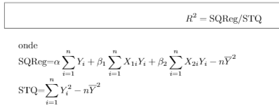

Como já tenho os valores de alfa e beta simplesmente os reproduzo aqui novamente:

alfa | 562.15100923
beta1 | -5.436580588
beta2 | -20.012320666

n =

SQReg =

STQ =

R^2 =

R^2 ajustado =

Montanto a matriz de correlação:

 | Consumo Mensal de Óleo para Calefação | Temperatura Atmosférica Média Diária (em graus °F) | Quantidade de Isolamento Térmico no Sótão (Polegadas)
Consumo Mensal de Óleo para Calefação
Temperatura Atmosférica Média Diária (em graus °F)
Quantidade de Isolamento Térmico no Sótão (Polegadas)

